S36

MENU CRÈCHES - 2021
SEMAINE 36

2021-09-06
Collation du matin | Midi 0 -1 an |  | Goûter
 | Dinde (France) | Poulet (France)
 | Ebly (gluten) | Pommes de terre GRTA
Fruits frais
 | Carottes GRTA |  | Pêche de vigne
 | Purée de brocolis | Purée de courgettes
 | Compote pomme, fraise | Compote de pommes

2021-09-07
Collation du matin | Midi 0 -1 an |  | Goûter

 | Agneau (Suisse) | Poulet (France)
 | Pâtes (gluten, œuf) | Pommes de terre GRTA
Fruits frais | Carottes GRTA |  | Banane écrasée
 | Purée d'épinards | Purée de courgettes
 | Compote de poire | Compote de pommes

2021-09-08
Collation du matin | Midi 0 -1 an |  | Goûter
 |  |  | Compote pomme, framboise
 | Bœuf (Suisse) | Poulet (France)
 | Semoule (gluten) | Pommes de terre GRTA
Fruits frais | Carottes GRTA
 | Purée de poireaux | Purée de courgettes
 | Compote de pêche de vigne | Compote de pommes

2021-09-09
Collation du matin | Midi 0 -1 an |  | Goûter
Jeûne genevois

2021-09-10
Collation du matin | Midi 0 -1 an |  | Goûter

 | Lieu (Atl. Nord) (poisson) | Poulet (France)
 | Riz | Pommes de terre GRTA
Fruits frais | Carottes GRTA |  | Compote de poire
 | Purée de chou fleur | Purée de courgettes
 | Compote pomme, abricot | Compote de pommes

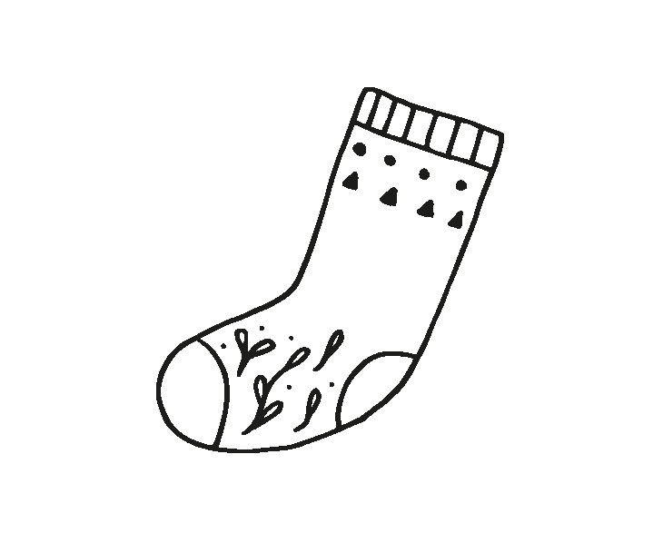
MENU CRÈCHES - 2021
SEMAINE 36

2021-09-06
Collation du matin | Midi 1 - 4 ans |  | Goûter
 | Salade de betterave GRTA

 | Emincé de volaille (France) forestière |  | Pain GRTA (gluten, lactose
 | (céleri, gluten, lactose, moutarde, œuf, poisson, soja) |  | œuf, sésame, fruit à coque)
Fruits frais | Blé à la provençale (gluten) |  | Confiture
 | Brocolis |  | Prune

 | Yoghourt nature (lactose)
 | Pain GRTA (gluten)
2021-09-07
Collation du matin | Midi 1 - 4 ans |  | Goûter
 | Salade aux 2 carottes GRTA

 | Penne sauce indienne aux légumes (carottes et courgettes GRTA, petits pois), coriandre et tofu
 |  |  | Dar-vida (gluten, sésame)
Fruits frais | (céleri, gluten, lactose, moutarde, œuf, poisson, soja) |  | Yoghourt vanille (lactose)
 | Fromage râpé (lactose) |  | Compote

 | Pêche à croquer
 | Pain GRTA (gluten)
2021-09-08
Collation du matin | Midi 1 - 4 ans |  | Goûter
 | Macédoine de légumes (moutarde, œuf)

 | Steak haché de bœuf (Suisse) dans son jus |  | Pain tessinois (fruit à coque,
 | (céleri, gluten, lactose, moutarde, œuf, poisson, soja) |  | sésame, gluten, lactose, œuf)
Fruits frais | Pommes de terre rôties GRTA |  | Raclette (lactose)
 | Poireaux béchamel (lactose) |  | Salade de fruits

 | Pomme
 | Pain GRTA (gluten)
2021-09-09
Collation du matin | Midi 1 - 4 ans |  | Goûter
 | Jeûne genevois

2021-09-10
Collation du matin | Midi 1 - 4 ans |  | Goûter
 | Salade mêlée et maïs

 | Pavé de hopi MSC (Atl. Nord) meunière |  | Pain GRTA (gluten, lactose,
 | (céleri, gluten, lactose, œuf, moutarde, poisson, soja) |  | œuf, sésame, fruit à coque)
Fruits frais | Riz parfumé |  | Fromage blanc (lactose)
 | Ratatouille GRTA |  | Pêche

 | Tarte aux pruneaux (fruits à coque, gluten, lactose, œuf, soja)
 | Pain Bio (gluten)

Sauce française (Moutarde, œuf)
Sauce italienne (Moutarde)
Vinaigrette maison (Moutarde, œuf)

